学习
月份 | 冬季 |  | 春季 |  |  | 夏季 |  |  | 秋季 |  |  | 冬季
 | 1月 | 2月 | 3月 | 4月(亏概率大） | 5月 | 6月 | 7月 | 8月(亏概率大） | 9月 | 10月 | 11月 | 12月
政策-国家 | 中央一号文件 国务院全体会议 | 民营企业座谈会 中央财经委员会 | 全国生态环境保护工作会议 两会 | 政治局会经济 | 创新驱动发展专题协商会 |  | 政治局会政策 | 国务院全体会议 |  | 政治局会经济 | 全国劳动保障和社会保障工作会议 | 中央经济会 农业农村工作会议
政策-部委 | 国务院常务会议（每周召开，部署具体经济政策） |  | 中央财经委员会会议（不定期，每年2-3次，研究重大经济战略问题） |  | 国家发改委新闻发布会（不定期，解读投资、消费、产业政策等具体领域措施） |  |  | 地方两会及经济工作会议
金融、地方 | 发展政策 | 货币政策 | 监管政策 | 财政政策 | 地方政策
消息-技术 | 国际消费电子展CES | 世界移动通信大会MWC | 中国家电及消费电子博览会AWE | Google I/O开发者大会 | ICRA国际机器人与自动化会议 | 苹果WWDC全球开发者大会 | 世界人工智能大会WAIC | 高性能芯片研讨会Hot Chips | 华为全联接大会 | 云栖大会 | 中国国际进口博览会 | 神经信息处理系统会议NeurIPS
 | 达沃斯世界经济论坛WEF |  | 深圳工业展ITES | 汉诺威工业博览会 | 上海国际汽车工业展览会 |  |  |  | 法兰克福车展IAA
消息-涨价
消息-技术
节日活动 | 元旦 | 春节 | 妇女节 | 年报 | 五一小长假 | 618 | 暑假 | 建军节 |  | 国庆 | 双11 | 寒冬
资金动向 | 预报 | 取钱过年 | 预算规划 | 年报 | 企业分红 | 金融年中结算 | 半年报 | 机构再平衡 |  |  | 资金回笼 | 机构清算
行业 | 农林牧渔 | 烟酒 | 两会 | 年报 | 旅游 | 半年报 | 饮品 | 零售 | 军工 | 黄金 | 白马 | 绩优
 | 农林牧渔 | 消费饮食 | 两会政策 | 业绩高送转 | 酒店旅游客运 | 中小市值 | 高成长新题材 | 军工 | 科技旅游消费 | 餐饮文娱零售 | 电商物流 | 煤炭燃气
 | 高营收利润 | 食品饮料 | 两会主线 | 业绩预期 | 酒店旅游 | 妖股中小市值 | 高温电力 | 消费电子 | 国防军工 | 餐饮影视娱乐 | 零售 | 煤炭燃气
 | 一年两波行情：春季行情 秋季行情，做完就休息！ A如果是牛市上升周期，则春季大行情，秋季中级行情：春天大涨，夏天横盘；秋天中涨，冬天回落！ B如果是熊市反弹周期。则春季中级反弹行情，秋季没有行情！春天小涨，夏天横；秋天不涨，冬天跌！春天横，夏天跌死人，秋天小涨，冬天跌！
历史总是惊人的相似 | 历次行情启动首先是权重股止跌反弹300→小盘绩优股快速上涨1000→二线篮筹股轮番表演500→垃圾股开始反弹1000→题材股活跃1000→权重股盘整300→个股进入普涨阶段1000→小盘绩优股滞涨1000→二线篮筹股滞涨500，最后权重股的补涨和鸡犬升天300（权重股的持续性走强，还是垃圾股的飚升，都视为赶顶阶段）
 | 大牛市行情： 第一阶段：底部拉涨 牛市旗：券商、大金融、金融IT→超跌品种：地产、消费、科创板（电子）、创业板（新能源、医药） 第二阶段：结构性行情 高成长：TMT（软件、芯片、通讯）、新能源（电池、光伏）、人工智能（AI、算力、机器人、无人驾驶)→核心资产（低估值二线蓝筹：有色、钢铁、煤炭、电力、化工、建材） 第三阶段：走向高潮 低价股及补涨股 第四阶段：掩护股票出货 维稳（权重股上涨）
 | “一个大循环” |  | “数字经济”和“中特估”之间的轮动。3月中旬至4月中旬，随着市场风险偏好回升，叠加AIGC技术进步以及政策的持续催化下，“数字经济”成为资金聚焦的方向，TMT板块迎来共振大涨。4月以来，随着“数字经济”在前期大涨后拥挤度快速提升至历史高位、甚至进入到局部过热的状态，叠加业绩期市场风险偏好收缩，市场主线逐步向低估值、高分红、涨幅落后，同时有政策加持的“中特估”轮动、切换。
 | “两个小循环” |  | “数字经济”与“中特估”内部的轮动。“数字经济”和“中特估”的内部结构，也是随着整个板块的上涨在不停地轮动和切换的。例如“数字经济”从去年底的信创，到2月的AIGC，再到3月的算力、云计算、半导体，以及4月的光模块以及近期的AI+，整体上就是一个在内部不断跟随性价比、拥挤度和产业催化寻找主线方向的过程。与此同时，“中特估”也是从运营商、能源链，向“一带一路”、大金融等扩散的过程。

打板方法 | 时机 |  |  |  | 操作
首板(一板) | 新老周期交替 | 前龙反抽首板 | 龙头断板反包 | 利好刺激首板 | 不低吸、不半路、只打板，一封时就介入，次日不涨停，必须出。
一板冲二板 |  |  |  |  | 不低吸、不半路、只打板，和首板的区分是，理解力高可以打一封，悟性差最好在二封的时候介入
二板冲三板 |  |  |  |  | 可以低吸，不做半路。低吸“开盘回调”，不低吸“冲高回落”，如果冲高回落再度上扬，依然打板买入。
三板冲四板 |  |  |  |  | 三板以后，买入的模式就会多样性，有低吸，有半路，有封板。为此，投资者也要具备多样性
四板成龙头

市场 | 强势市场（打板） |  |  |  |  |  |  | 弱势市场 |  | 格局转换
手法 | 撬板（-10%) | 半路(>3%) | 扫板打板(>7%) | 排板打板(10%) | 追涨打板 | 接力 | 炸板反包 | 低吸回调(-30~40%) | 做T | 埋伏预期 | 竞价 | 恐慌超跌
判断 |  | 热点板块龙头 |  | 大盘下跌不打 |  |  |  | 换手>20,30-40止跌
操作 |  |  |  |  |  |  |  | 间隔10%，分批吸入

大部分出现首板的个股，成功封二板的一个关键因素，其实就是为第二天开板所处的位置，如果大幅高开，为保险起见，前一日追入的短线客多偏向于高位出局，这样是容易引发羊群效应的，造成股价高开低走，此时大家就不要去接力了，而如果低开或者是平开，股价高走的希望反而会大些。下面我们就来看相应的实战案例。

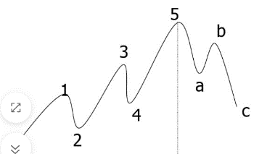
规模 | 业绩 | 历史 | 类型 | 炒作
小盘股 | ST股 | 新股 | 主板 | 题材股 | 情绪票
大盘股 | 垃圾股 | 次新股 | 中小板 | 热点股 | 逻辑票
 | 绩优股 |  | 科创板 |  | 消息票
 | 蓝筹股 |  | 创业板
 | 红筹股 |  | ST股票
 | 高转送
 | 摘帽

市场 | 筑底转换 |  | 上涨阶段（贪婪） |  |  | 多头转换（贪婪） |  |  | 下跌阶段（恐惧）
散户心理 | 怀疑 | 希望 | 复苏 | 乐观 | 坚信 | 狂热 | 疯狂 | 迷茫忧虑 | 抗拒 | 幻想 | 失望 | 悲观害怕 | 绝望 | 恐惧 | 投降 | 失去希望
散户心态 | 怎么一卖就涨 | 怎么涨起来了 | 买点试试吧 | 赚钱好机会 | 找到出路 | 财富自由在网 | 我是股神 | 怎么不涨了 | 一时跌而已 | 大盘还会涨 | 我是长期投资 | 套住了怎么办 | 反弹我就跑 | 赶紧卖掉 | 还好卖了 | 我不适合
 | 什么？真的？ | 卖掉亏大了 | 判断正确，Y | 上次应该全仓 | 好在我全仓 | 算一下明年？钱 | 机会来了 |  |  | 果然反弹了 | 没买好后悔 | 如何是好 | 算了不看了 | 止损吧 | 不跟你们玩了 | 还好卖掉了
情绪周期 | 酝酿上涨 |  | 部分人赚钱 | 吸引跟风 |  | 高潮 | 疯狂 | 酝酿下跌 | 幻想还能涨 | 反弹（犹豫要不要走） |  |  | 持续下跌 | 后悔 | 崩溃卖出 | 解脱
散户操作 | 持币观望 | 持币观望 | 谨慎买入 | 全仓买入 | 全仓买入 | 借钱买入 | 介绍亲戚买 | 忧虑惜卖 | 忧虑惜卖 | 补仓降本 | 补仓降本 | 二次补仓 | 减仓卖出 | 全仓卖出 | 全仓卖出 | 销户
持筹想法
持币想法
庄家思维 | 打压低吸 |  | 整盘（试盘洗盘） |  | 拉升出货
炒做角度 | 炒作朦胧期入 |  | 概念念作期持有 |  | 概念兑现期抛出
信息角度 | 利空期 |  | 真空期 |  | 利好
筹码交换 | 成交量换手率高 |  | 成交量换手率低 |  | 成交量换手率高

市场理解力 | 什么是市场理解力，仁者见仁，智者见者，不同的模式会有不同的市场理解力，这个问题必须清晰。一种是重中长线的价值投资模式，另一种是重资金驱动的超短模式。
空仓等待 | 市场的机会是稀缺的，空仓应该是常态，炒股就像泡妞(小偷)，大部分都是在单身（空仓），然后寻找富婆聚集地（行业），定位富婆（个股），然后找机会偶遇->一见钟情->你死我活->分手，不然套住没有机会。
看市场趋势 | 买什么样的股票，能够以好价钱卖出去？“人气股”。 |  |  |  |  |  |  | 趋势 | 大局观 | 预期 | 环境、政策 | 当下 | 短期风险 | 人气
找热点板块 | 热点是题材：题材是场所，好题材就是一个大广场，理解了题材，就找到了人气聚集的场所。
挖掘龙头股 | 惯性是偏好：当新热点出现，大家一定会去那里玩，这是喜新。当没有新热点，与其随便找一个，不如找老情人温馨。
买点和仓位 | 从众是人性：人性喜欢凑热闹，有热闹就有人会来，热闹越大，来的人就会越多，人气高，傻子也多
止损和止盈 | 博弈是江湖：参与市场，抱团炒作，互相博弈，互相博傻，形成合力，形成热点，形成人气，这就是主力的江湖。
空仓等待

炒股步骤 | 再勤恳的渔民，也不会在暴风雨来临的时候出海捕鱼，而是小心地看好自己的渔船，暴风雨总会过去，风和日丽总会到来！市场永远不关门，而你如果逆势而为，有可能被扫地出门
1 | 炒股先要择时 | 有一段时间70%的股票是上涨的，有一段时间70%的股票是下跌的，你说哪段时间更容易赚钱，哪段时间更容易亏钱？
2 | 好的时机 | 大盘要在250日牛熊线上方，超过3个月时间不再创出新低，20日，30日，60日均线多头向上排列，成交量连续20天以上破万亿，大小盘股全面开花！
3 | 确定大板块 | 上证和深证，主要对应大盘权重股，创业板指和科创板指，主要对应题材股！前者走势强我就做600和002开头的，后者走势强我就做300和688开头的！
4 | 再选小板块 | 看板块10日涨幅排名。选板块要选大题材，比如芯片，电池，新能源，有色，板块容量大，持续性强！小题材容易一日游，比如自贸区，游戏，旅游，环保。
5 | 再选最强个股 | 看个股10日涨幅排名，成交额排名，主力净量排名，把同时上了2个或者3个排名的个股，全部加入自选股观察！
6 | 剔除中小差股 | 并不是所有个股都能做，很多都是中小差！为了提高安全性，优选在中证500，沪深300的成分股！怎么看呢？键盘ctrl+R，在什么板块，一眼就看出来了！
7 | 看个股K线 | 看个股K线，怎么分辨强弱呢？很简单，别看一堆乱七八糟的指标，就看天然的均线！5日线，10日线过于灵敏，120日和250日过于迟钝，就看20日和60日，一短一长刚刚好！
8 | 线下休息 | 线上作业，线下休息！如果看单根均线，我个人的原则是，股价破了20日线，我就全部离场了，别人操作是别人的事，反正我不做，就不会被套！
9 | 看双根均线 | 如果看双根均线，我个人原则是，20日向上金叉60日，就开始干活！20日向下死叉60日，就开始休息，金叉并不是必涨，死叉也并不是必跌，都是大概率！
10 | 严格止损 | 如果一进场，信号突然转坏了，俗称被“骗线”，那就严格止损，如果出来了立刻又涨上去了，那就再进去，不要有情绪，交易是一门等待和放弃的艺术！

 | 92科比这位大游资的著名理论：龙头-补涨-切换。
主支线 | 首先，我们假设当前市场有主线A、支线B和支线C。
 | 主线指的是当下市场有消息刺激、资金参与度高、跟指数关联度高、赚钱效应最强的板块。
 | 支线指的是除了主线以外的板块。
龙头 | 当主线A在运行时，板块中涨幅最高、带动性最强、辨识度最高的个股，我们称之为龙头股。
补涨 | 而当主线A运行到高位产生滞涨时，这时候我们说的龙头股，它会在高位做震荡，选择下一个方向。
 | 这个时候一些极其敏锐和犀利的资金会做一个动作，叫做高低切，从高位股出来，去进攻低位的个股，
 | 因为这时候低位股的性价比要比高位股高，而这类低位股我们称之为补涨股。
切换 | 如果主线A/龙头股在高位震荡完后，2种可能，一种继续往上攻，我们称之为走二波，
 | 一种没有继续往上攻，而是选择下跌结束这轮行情的话，那么在主线里面的资金就会全部流出，切换到支线B或者支线C。
轮回 | 最后，当市场下一个主线A启动时，资金就会从支线B或者支线C流出，重新流向主线A，重复上面的步骤。

一个优秀的交易者，离不开：精湛的技术+严格的纪律+良好的心态+果断的操作+周密的计划+从容的资金管理+运气。
股市八大门派有哪些，除了技术派还有以下的类别：
1,少林派--打板敢死队 |  | 1. 打板敢死队，门槛很低，技术判断力要求特别高，没有几年别想说自己学会打板了，活下来的就是高手，基本都是牛散和游资，要想一年10几倍的收益，不做打板是很难做到的，这个是游资的必然通道，顶级游资，只做两件事，打板，和打板排队；
2,武当派--超跌反弹派 |  | 2. 超跌反弹派，这个手法，应该是属于我佛山无影脚最擅长的，但是我是结合了一，就是超跌反弹的打板，这个胜率奇高，应该在60%左右，所以专门寻找超跌的板块，超跌的个股，等涨停的那一刻就上，只不过，要要求职业选手，而且盯盘，才能抓住这样的机会，
3,华山派--低吸潜伏派 |  | 3，低吸埋伏派，这个手法，遵守跌买涨卖的原则，这个做法也稳基本都能赚小钱，一般都是先选热门板块再选龙头个股，确认上涨趋势后，低开，他就进，高开他觉得不碰，执行力很强，有止盈和止损点，理性持股派。
4,峨眉派--价值投资者 |  | 4，价值投资者，价值投资者应该是股市中最大的股民，他们坚信投资，就是投资优秀的公司，坚定巴菲特的选股逻辑，选择优质的蓝筹股，成长股，所以他们对财报研报很在意，认知水平也比较高，喜欢分析，但是有个缺点就是资金增长比较慢。
5,昆仑派--超短线就跑 |  | 5，超短线隔日就跑，这群人非常鸡贼，每天收盘前，下午2点半之前，他们会完成股票的尾盘买入，甚至只会在2点57之前买入，然后次日，早上10点左右到小高潮拉高卖出，对次日的盈利，其实是没具体要求，有赚就行； 这种手法大家可以试试，说不定也有奇效
6,点苍派--反复做T派 |  | 6，反复做T派，相信很多老股民应该就是这样做的，先选定一个成长性股票，然后长期持有，反复做T，通过这个方式，持续降低成本，做多收益，这样的做法，可以说是有百利而无一害，但是，耗精力需要反复操作，而且需要持续投入，还有操作失误的风险。
7,崆洞派--周期波段派 |  | 7.周期波段派，如果说短线是银，长线是金，那么波段就是钻石，想必很多人都听过这句话。波段操作这类操作，是最稳健最有效的获利方式之一，比较类似机构或者基金，他们会按照一定时间周期，进行选股持股，短则按周，长则按年，周期内换股调仓，稳健操作，赚取波段收益，这个手法适合上班族非职业股民
8,丐帮--追涨杀跌派，散户大本营 |  | 8.追涨杀跌派，说的就是很多的韭菜，小散户，啥股票上涨，涨的特别高，就一定去追，股票一旦跌了，不管跌多跌少，就一定割肉，总之，每天忙进忙出，全部为证券营业部做了贡献；哈哈哈哈，最后还是要感谢这个名派为股市做了牺牲,大无畏精神！

情绪冰点去低吸，情绪转折买半路，情绪共振做打板； 具体应该就是： 当市场情绪比较差，当差到极致的时候，具备物极必反否极泰来的时间点是，我们以低吸为主； 当市场情绪出现转折点，在转好的过程中，我们可以在分时中去做半路品种； 当市场情绪和指数出现共振上涨的时候，我们可以大胆地去打板； 品种选择： 低吸：市场前期龙头短期下跌后的反弹； 半路：主要是反包为主，比如反包上影线，反包烂板等； 打板：主要是板块前排核心个股，转势个股等； 这样结合市场的情绪，市场的板块划分，板块内识别度高的核心品种选择，再利用好低吸，半路或打板，操作的成功率就会高很多；虽然还没有非常具体地去这样操作，感觉这样的模式还是具备一定的可行性。

买点 |  |  |  |  |  | 卖点
类型 | 说明 |  |  |  | 典型操作 | 类型 | 说明 |  |  |  |  | 典型操作
市场情绪买点 | 在市场普遍悲观，股票价格大幅下跌时，如果投资者能够判断出市场情绪过于悲观，可能会在市场反转前找到买入点。 |  |  |  | 赚钱效应 | 市场情绪卖点 | 在市场普遍乐观，股票价格大幅上涨时，如果投资者能够判断出市场情绪过于乐观，可能会在市场反转前找到卖点。 |  |  |  |  | 亏钱效应
成交量放大点 | 如果股价在下跌过程中成交量逐渐减少，而在反弹时成交量突然放大，这可能表明有大资金介入，是买入的时机。 |  |  |  | 超跌反弹 | 成交量放大卖点 | 如果股价在上涨过程中成交量逐渐减少，而在下跌时成交量突然放大，这可能表明有大资金撤离，是卖出的时机。 |  |  |  |  | 超涨见顶
价格突破买点 | 当股价突破重要的技术阻力水平（箱体、趋势线、均线、颈线、黄金分割、百分比、江恩线）或形态（如头肩底、双重底、三重底、三角形突破等）时，这可能是一个买入点。 |  |  |  | 价格突破 | 价格跌破支撑卖点 | 当股价跌破重要的技术支撑水平（箱体、趋势线、均线、颈线、黄金分割、百分比、江恩线）或形态（如头肩顶、双重顶、三重顶、三角形跌破等）时，这可能是一个卖点。 |  |  |  |  | 价格跌破
支撑线买点 | 当股价下跌至某一支撑位附近时，如果表现出反弹的迹象，这可能是一个买入点。支撑线通常是通过连接过去的低点来确定的。 |  |  |  | 线上阴线 | 压力线卖点 | 当股价上涨至某一压力位附近时，如果出现上涨乏力的迹象，这可能是一个卖点。压力线通常是通过连接过去的高点来确定的。 |  |  |  |  | 线下阳线
均线金叉买点 | 当短期均线（如5日均线）上穿长期均线（如20日均线）时，这通常被视为买入信号。这表明短期内市场对股票的需求正在增加。 |  |  |  | 均线突破 | 均线死叉卖点 | 当短期均线（如5日均线）下穿长期均线（如20日均线）时，这通常被视为卖出信号。这表明短期内市场对股票的供应正在增加。 |  |  |  |  | 均线穿破
均线多头排列买点 | 当均线系统呈多头排列，即短期均线位于长期均线之上，这通常表示股票处于上升趋势中，是买入的机会。 |  |  |  | 多头排列 | 均线空头排列卖点 | 当均线系统呈空头排列，即短期均线位于长期均线之下，这通常表示股票处于下降趋势中，是卖出的机会。 |  |  |  |  | 空头排列
相对强弱买点 | 当RSI指标低于30，表明股票可能被超卖，若RSI开始上升，可能是一个买入信号。 |  |  |  | 超卖反弹 | 相对强弱卖点 | 当RSI指标高于70，表明股票可能被超买，若RSI开始下降，可能是一个卖出信号。 |  |  |  |  | 超买回调
MACD金叉买点 | MACD指标中的DIF线（快线）上穿DEA线（慢线）时，通常被视为买入信号，这表明股票的动量正在增强。 |  |  |  | 金叉共振 | MACD死叉卖点 | MACD指标中的DIF线（快线）下穿DEA线（慢线）时，通常被视为卖出信号，这表明股票的动量正在减弱。 |  |  |  |  | 死叉共振
事件驱动买点 | 当公司发布重大利好消息，如签订大单合同、新产品发布、管理层变动等，可能会成为买入的时机。 |  |  |  | 利好消息 | 事件驱动卖点 | 当公司发布重大利空消息，如业绩不佳、重大诉讼、管理层问题等，可能会成为卖出的时机。 |  |  |  |  | 利空消息
基本面分析买点 | 通过分析公司的基本面，如盈利能力、成长性、估值水平等，当发现公司具有投资价值时，可以作为买入点的参考。 |  |  |  | 高转送红 | 基本面恶化卖点 | 如果公司的基本面出现恶化，如盈利下降、债务增加、行业前景变差等，可以作为卖出的参考。 |  |  |  |  | 亏损风险

缺口理论
普通缺口 | 这类缺口通常出现在密集交易区域，如横盘整理阶段，并且往往会在短期内被回补。普通缺口的支撑或阻力效能一般较弱，通常在3个交易日内得到填补，成交量较小。 |  |  |  |  |  |  |  |  |  | 通常在3个交易日内得到填补
突破缺口 | 出现在趋势的转折点，如股价突破原有整理区间的早期阶段。这种缺口预示着新趋势的开始，且通常不会立即被回补。突破缺口的出现通常伴随着成交量的明显增加，如果缺口未被封闭，则确认为真突破缺口。 |  |  |  |  |  |  |  |  |  | 通常不会立即被回补
持续性缺口 | 在上升或下降趋势中出现，代表当前趋势的延续。这种缺口不会在短期内被回补，起到助推市场涨跌的作用。持续性缺口也被称为测量缺口，因为它们可以估计未来股价可能移动的距离。 |  |  |  |  |  |  |  |  |  | 不会在短期内被回补
消耗性缺口 | 通常出现在一段大幅上涨或下跌之后，暗示着市场能量的耗尽。消耗性缺口往往预示着趋势的结束，并且会很快被回补。这种缺口的出现通常伴随着成交量的减少，表明原有趋势的动力正在减弱。 |  |  |  |  |  |  |  |  |  | 会很快被回补
除权缺口 | 由于股票的除权除息导致的股价跳空现象，这种缺口通常会在中长期得到回补，也就是所谓的填权行情 |  |  |  |  |  |  |  |  |  | 中长期得到回补

震荡形态
矩形整理（又叫箱体整理）：这种形态一般发生在某种趋势行情当中，常常带有中途休整和蓄势待发的意味。
三角形整理：包括对称三角形、上升三角形和下降三角形。
旗形整理：分为上升旗形和下降旗形。
楔形整理（又叫三角形整理）：股价在类似于三角形形态的两条斜线之间上下波动，股价上行到上轨线位置就回落，下降到下轨线位置就回升。
喇叭形整理：在震荡行情中，价格波动逐渐扩大，形成一个扩散的三角形形态。
菱形整理：由宽幅震荡逐渐转为窄幅震荡的走势，是多空先是经过较为剧烈的博弈，然后最终达到势均力敌的状态。
震荡扩张：在市场剧烈不一致时可能出现，价格波动逐渐扩大，突破时可能会被误认为是趋势行情的开始。
区间震荡：类似于缠论的中枢，也和箱体类似，在成交不活跃的时间段内较多见，通常是多空充分换手的阶段。

支撑线、阻力线与突破
价格点支撑 | 前高支撑线：价格在之前的高点附近形成的支撑线，表明该价格区域有较强的买盘支撑。
 | 历史支撑点：查看过去的价格走势，找出之前价格反弹的位置，这些位置往往也是未来支撑点的可能位置。
 | 整数关口支撑：交易者往往把10、20、25、50、75和100（以及1000的倍数）这样的重要整数位当做目标价位，并采取相应的行动。
价格线支撑 | 上升支撑线：在上升趋势中，两个低点连成一条直线，就是上升趋势线，表明价格在该线附近有买盘支撑。
 | 下降支撑线：在下降趋势中，连接相对低点画出的一条线，表明价格在下跌过程中可能在该线附近获得支撑。
 | 水平支撑线：通过连接一段时间内价格波动的低点画出的一条线，用来表达市场价格变化趋势的直线。
 | 价格通道线：由两条平行线组成的通道，其中一条作为支撑线，另一条作为阻力线，价格在通道内波动。
 | 波动幅度支撑：通过观察价格的波动幅度，可以确定支撑点的可能位置。价格波动幅度较大的区域往往是支撑点的候选区域。
均线支撑 | 均线系统支撑：通过均线系统，使前期的高点和低点与某一条或几条均线系统吻合，这样做出的均线系统会对K线系统提供支撑。
 | 移动平均线支撑：移动平均线可以平滑价格波动，显示出价格的长期趋势。当价格接近或穿过移动平均线时，这可能会表明支撑点的出现。
 | 长期均线支撑区：长期均线以下的抛盘总体上是斩仓，但要让那些在底部吸纳的投资者斩仓，除非重大因素，一盘不易发生。
成交量支撑 | 密集成交区支撑：如果一个价格区域曾有过大量的成交，那么这个区域可能会成为未来的支撑区域。
形态支撑 | 低部形态支撑线：如头肩底、双底等技术形态的颈线，这些形态的支撑线通常被市场参与者所认可。
 | 调整形态支撑线：在三角形调整浪中，价格可能会在三角形的下边界附近找到支撑，直到最终突破并继续趋势
波浪结构支撑 | 波浪结构支撑：这需要对整个波段的行情进行观察，划出趋势线，根据波浪理论计算各个浪型的大小、结构，通过对浪型的确定来确定阻力线和支撑线。
黄金分割线支撑 | 斐波那契回撤支撑：通过斐波那契数列的比率，可以识别出价格回撤的水平，通常支撑点会出现在这些回撤水平附近。

波浪
1第一浪 | (1)几乎半数以上的第1浪，是属于营造底部型态的第一部分，第1浪是循环的开始，由于这段行情的上升出现在空头市场跌势后的反弹和反转，买方力量并不强大，加上空头继续存在卖压，因此，在此类第1浪上升之后出现第2浪调整回落时，其回档的幅度往往很深; (2)另外半数的第1浪，出现在长期盘整完成之后，在这类第1浪中，其行情上升幅度较大，经验看，第1浪的涨幅通常是5浪中最短行情。 |  |  |  | 进货 | 1)超跌买入 2）横盘买入
2第二浪 | 这一浪是下跌浪，由于市场人士误以为熊市尚未结束，其调整下跌的幅度相当大，几乎吃掉第1浪的升幅，当行情在此浪中跌至接近底部(第1浪起点)时，市场出现惜售心理。 抛售压力逐渐衰竭，成交量也逐渐缩小时，第2浪调整才会宣告结束，在此浪中经常出现图表中的转向型态，如头底、双底等。 |  |  |  | 洗盘 | 1)快速回调 2)横盘回调 3)直接突破 2)横盘突破
3第三浪 | 第3浪的涨势往往是最大，最有爆发力的上升浪，这段行情持续的时间与幅度，经常是最长的，市场投资者信心恢复，成交量大幅上升，常出现传统图表中的突破讯号，例如裂口跳升等，这段行情走势非常激烈。 一些图形上的关卡，非常轻易地被穿破，尤其在突破第1浪的高点时，是最强烈的买进讯号，由于第3浪涨势激烈，经常出现"延长波浪"的现象。 |  |  |  | 拉升 | 1)直接拉升 2)波浪式拉升 3)挖坑形态(制造盘必跌等恐慌）
4第四浪 | 第4浪是行情大幅劲升后调整浪，通常以较复杂的型态出现，经常出现"倾斜三角形"的走势，但第4浪的底点不会低于第1浪的顶点。 |  |  |  | 出货 | 1)高位横盘出货 2)诱多打压出货
5第五浪 | 在股市中第5浪的涨势通常小于第3浪，且经常出现失败的情况，在第5浪中，二，三类股票通常是市场内的主导力量，其涨幅常常大于一类股(绩优蓝筹股、大型股)，即投资人士常说的"鸡犬升天"，此期市场情绪表现相当乐观。 |  |  |  | 拉升出货
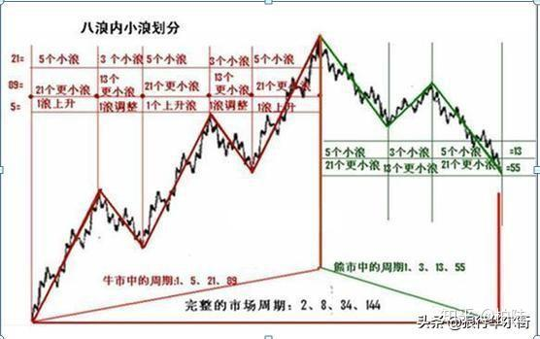
1第一浪 | 第一浪差不多有一半都处于熊市底部当中，所以第一浪很多人都认为还是熊市中的反弹。 所以1浪通常来说比较弱，而且是5浪当中最短的一浪，当然在V型反转（快速下跌）中1浪可能比较剧烈。 |  | 5浪中行情最短，市场存在卖压。属于形成底部型态的一部分，涨幅通常为五浪中最短的行情。此时，买方力量并不强大，市场继续存在卖压。
2第二浪 | 2浪的调整幅度是比较大的，通常能够把1浪大部分涨幅都跌掉，所以多数人仍然觉得2浪是熊市的延续，市场悲观情绪仍然浓厚。 但是，2浪一定不会破掉1浪的起点，这是2浪的前提。 |  | 第2波的调整波通常都比较大，几乎吃掉第1波的涨幅，很明显有大量的卖压，常让人误判下跌波的趋势还没结束。因为大多数人都相信整个走势还在低迷的阶段，成交量越来越小，但振幅较小或价格趋势较不稳定，反映出卖压逐渐衰竭。反转型态(如头肩底、W底、三重底…等等)通常在此波结束后确认。
3第三浪 | 一般来说，3浪应该最长的最猛烈而且持续时间最长的情况，2浪调整没有破1浪低点之后，形成双底或者三重底，再次回升会得到市场资金的认同。这个时候的上涨通常是放量上涨，很容易越过1浪高点，这个也是牛市的最主要的赚钱阶段。 大多数人是在3浪才进入市场交易的。3浪有一个标准，永远不是最短的一浪。 |  | 股价涨势最大，成交量大，常有延长波。第3波的涨势最大，持续时间与幅度长，成交量大。因为涨势激烈，经常有延长波浪的现象。当第3波突破第1波的高点时，就是买进讯号。
4第四浪 | 牛市中的4浪调整通常是一个复杂形态，和4浪对应的是2浪形态，2浪和4浪在形态比率和时间上都有交替效应。 4浪回调绝对不能到达1浪的高点，这也是波浪理论的核心法则之一。 |  | 波底不低于第1波高点。这波是趋势大幅上升后的调整波，通常以三角形调整波出现的机会比较多。波底不应低于第1波的高点。
5第五浪 | 5浪通常要比3浪要短而且市场人气也要温和一点。但是在股票市场，5浪很容易成为最长的一浪，在A股市场我发现5浪经常会出现量价背离现象。这也预示着市场趋势即将逆转，5浪上涨的股票也是百花齐放但是持续性都很差，看似热闹但其实是最后的晚餐。 |  | 回档幅度小于第3波，反转型态在此成型。一般情况，这波的幅度都比第3波小，但这不是绝对的，当市场乐观情绪高涨时，就会出现涨幅的延长波。反转型态例如头肩顶的头部，可能在这里成型。左肩为第3波，右肩为b波。
6A浪 | A浪的开始阶段大多数人认为a浪仅仅是上升趋势的正常调整而已。但是如果A浪下跌走出一个清晰的5浪结构，那就完蛋了。 因为调整浪绝对不可能是5浪结构，这个5浪仅仅是调整浪的A浪，后面还有C浪下跌，用波浪理论的人起码在A浪跌势完成的时候就知道大事不妙了。但是不用波浪你还是不知道这个调整的性质，直到C浪暴跌才可能意识到熊市来临。 |  | 股价将下跌。若市场仍乐观，会出现水平调整。投资人大部分会认为上升行情还没反转，此波只是股价暂时回档。实际上，a波的下跌，在第5波中通常有警讯。例如：成交量与价格走势不同，但市场仍然较乐观，所以a波有时会出现水平调整。
7B浪 | 熊市中的B浪反弹通常是回光返照，前面牛市的品种集体大反弹。通常量能始终放不出来，B浪反弹之后是绝佳的逃顶机会，也是绝佳的做空机会。B浪很多时候能反弹到牛市5浪高点，形成双头或者多头，投资者要密切关注头部成交量和版块分化就能看的出来市场已经破履阑珊。 |  | 成交量小，因是上升趋势，容易形成多头陷阱。这波的成交量不大，一般而言是多头的逃命线。由于是一段上升趋势，很容易让投资人误认为是另一波段的涨势，形成“多头陷阱”，所以投资人常会在这时遭套牢。
8C浪 | C浪下跌开始之后，多数人才意识到熊市来临，所以A股c浪杀跌是惨烈的。因为资金的不断离场导致C浪中反弹都比较弱，热点也很少，通常C浪会跌破A浪的低点，破了a浪低点也是最后的卖出信号。 波浪理论基本理论：不论趋势大小，股价有“五波上升、三波下降”的规律。 |  | 跌幅大，持续时间长，全面性下跌。这波是破坏力大的下跌波，跌幅大，持续时间长，出现全面性下跌。此时市场有一片套牢声，大家不敢看盘。

 | 信息1：市场人气的反映 | 成交量较大，说明市场交投较为活跃，买方与卖方的入场规模较大，较大的成交量既是市场人气旺盛的体现，也是市场高效率的体现；
 |  | 交投清淡的市场中，只有少量的投资者从事买卖交易，造成股票市场交易委靡不振的原因有很多，可能是经济危机、机构的不作为、散户对市场信心的缺失等，在这种交投清淡的市场中比较适合做价值投资，即当企业基本面与当前价格出现背离时，聪明的投资者往往会采取保守的买进持有策略。
 | 信息2：多空双方交锋力度 | 放大的量能说明多空双方交锋较为激烈，缩小的量能则说明交投相对清淡。
 |  | 较大量能体现:买盘在高点的承接力度较强（如放量上涨），或者卖盘在高点的抛售力度很强（放量微涨/下跌/震荡），或者低点位的卖盘打压力度仍然很强（如放量下跌/震荡），又或者是低点位的抄底买盘力度较强（如放量上涨），至于具体地反映了哪种市况，需结合量能放大时的价格走势特征、个股阶段的涨跌幅度来做判断
 | 信息3：一轮急势行情展开的标志 | 价格的窄幅波动并不值得我们关注，这种走势既难以制造赢利，也不会造成亏损，它们属于股市中的“鸡肋”行情，但鸡肋行情毕竟只是一种过渡状态，随着整理走势的持续，个股选择向上或向下突破的概率就会越来越大。
 |  | 长期窄幅整理之后，出现了大阴线、量能巨幅放出的形态，当日的成交量放大效果非常明显，且大阴线也十分醒目，这就是一个明确的信号——个股将结束整理走势，即将出现的将是一轮急速的下跌走势
 | 信息4：个股上涨的原动力 | 在价格走势不断上行时，不断放大的量能表明上涨动力充足，是上涨势头将延续的信号；如价格在上升，但成交量却在缩小，这意味着升势已到了“曲高和寡”的地步，是大市回头的征兆。
 | 信息5：主力市场行为 | 在主力建仓阶段，由于建仓时机的相对短暂，而主力又需要买入大量的筹码以奠定自己的控盘地位，这势必会出现量能的明显变化，一般来说，会出现明显的放量，且个股的同期表现会明显好于大盘；
 |  | 在出货阶段，主力会不断引发市场恐慌，一般多会采取以小单方式不断派发，且每个交易日的出货量很少，这时的主力对个股的参与程度明显不如建仓或拉升阶段，这也 势必使得个股交投呈现出相对不活跃状，个股的量能将出现萎缩，价格走势也将绵软无力
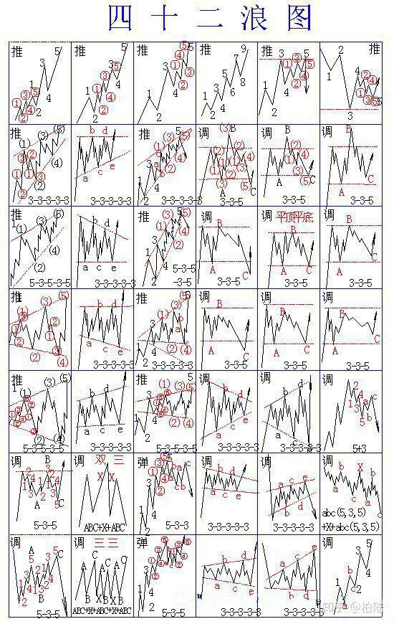

 |  |  |  | 爬坡
 |  |  |  | 爬坡
 |  |  |  | 爬坡
 |  |  |  | 爬坡
 |  |  |  | 双顶
 |  |  |  | 双底

 |  |  |  | 上升楔形
 |  |  |  | 上三角形
 |  |  |  | 上三角形
 |  |  |  | 头肩型
 |  |  |  | 头肩型
 |  |  |  | 头肩型

 |  |  |  | 上升楔形
 |  |  |  | 下三角形
 |  |  |  | 上升楔形
 |  |  |  | 双顶
 |  |  |  | 箱体
 |  |  |  | 箱体

 |  |  |  | 喇叭形
 |  |  |  | 下喇叭形
 |  |  |  | 上喇叭形
 |  |  |  | 箱体
 |  |  |  | 箱体
 |  |  |  | 箱体

 |  |  |  | 喇叭形
 |  |  |  | 上喇叭形
 |  |  |  | 上喇叭形
 |  |  |  | 上三角
 |  |  |  | 三角
 |  |  |  | 头肩型

 |  |  |  | 箱体
 |  |  |  | 头肩型
 |  |  |  | 弧形
 |  |  |  | 下三角形
 |  |  |  | 下降旗形
 |  |  |  | 下降

 |  |  |  | 菱形
 |  |  |  | 菱形
 |  |  |  | 弧形
 |  |  |  | 上三角
 |  |  |  | 上三角
 |  |  |  | 爬坡

量价
量价关系 |  | 上涨趋势 |  |  |  | 下跌趋势 |  |  | 个人感悟
 |  | 初期 | 中期 | 后期 |  | 初期 | 中期 | 后期 |  | 价 | 量 | MACD | 说明
上涨 | 低位放量 | 震荡->涨 |  |  |  |  |  |  | 买点1 | 新低 |  | 没有新低+趋势向上 |  | 买入靠信心, 持有靠耐心, 卖出靠决心。
 | 价涨量缩 | 涨 | 涨 | ? | 价跌量缩 | 跌 | 跌 | 止跌横盘 | 买点2 | 错过买点1后，首次回调
 | 价涨量增 | 涨 | 涨 | 止涨下跌 | 价跌量增 | 跌 | 跌 | 止跌反弹 | 买点3 | 新低 | 恐惧巨量 |  | 恐惧
 | 天价天量 |  |  | 止涨下跌 | 地价地量 |  |  | 止跌反弹 | 买点4 | 新低 | 大量后变小 |  | 反转
 | 缩量涨停 | 涨->开封->涨 |  |  | 逆市放量 | 诱多
震荡 | 价平量缩 | 小涨幅不介入 |  | 跌 | 价平量缩 | 小反弹不介入 |  | 涨 | 卖点1 | 新高 |  | 没有新高+趋势向下
 | 价平量增 | 涨 |  | 跌 | 价平量增 | 跌 |  | 涨 | 卖点2 | 错过卖点1后，首次回调
 | 放量破位 | ？ |  |  | 放量破位 | 大跌 |  |  | 卖点3 | 新高 | 狂热巨量 |  | 狂热
 | 对敲放量 | 多次后涨 |  |  | 对敲放量 | ? |  |  | 卖点4 | 新高 | 大量后变小 |  | 反转
回调 | 回调缩量 | 涨（不破均线) |  |  | 回调缩量 | 诱多（不破均线) |  |  | 卖点5 | 买点失败，破前期低点
 | 回调量增 | 跌（破均线) |  |  | 回调量增 | 涨（破均线)

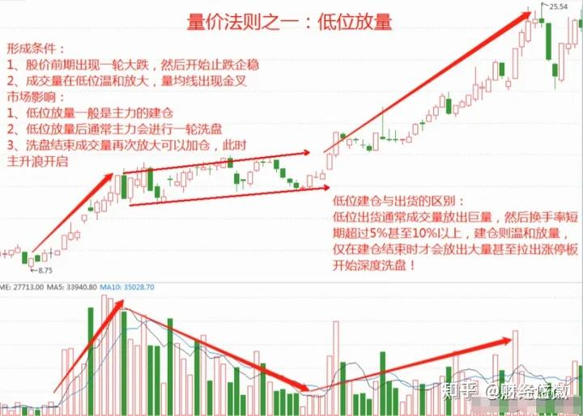
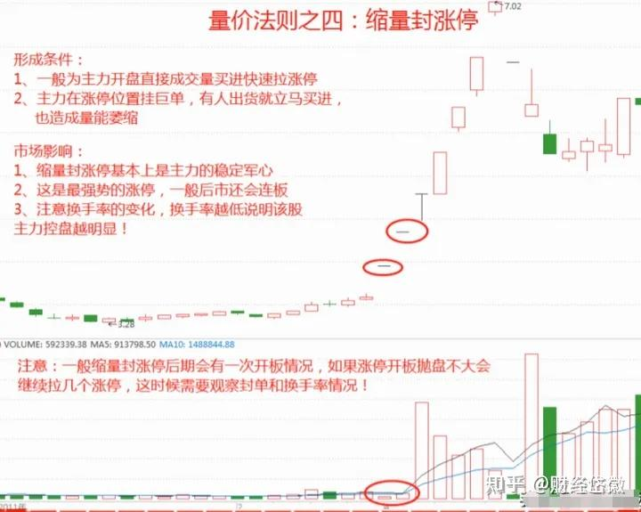
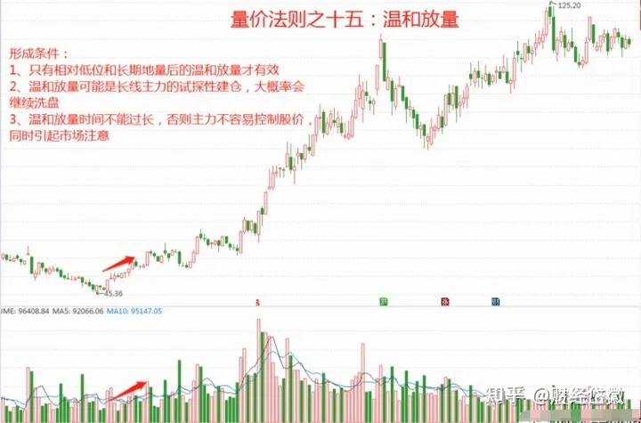

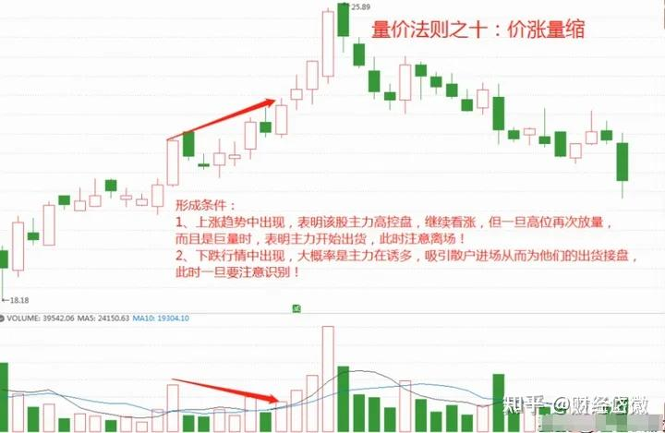
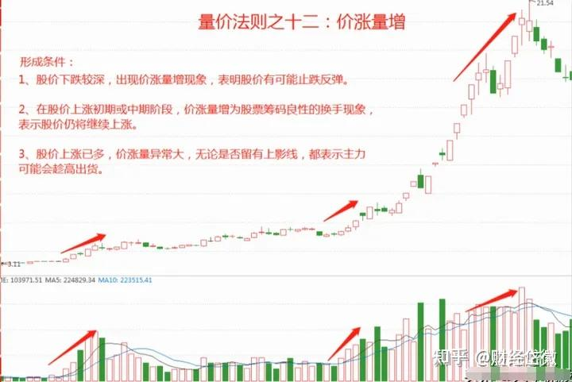
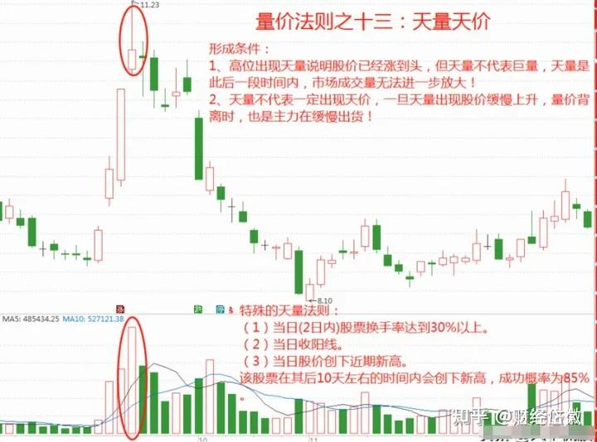

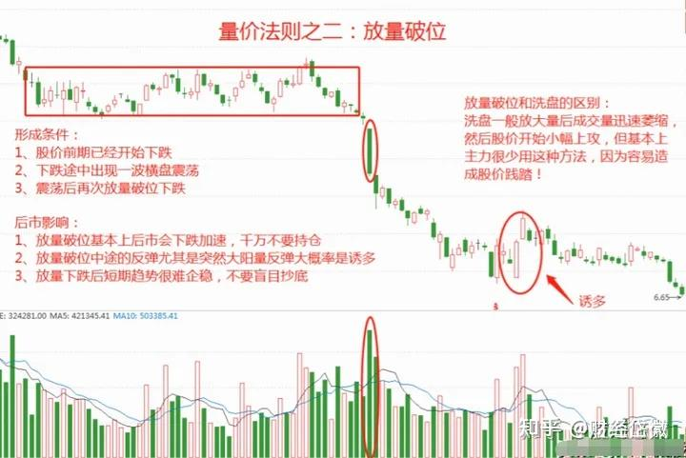
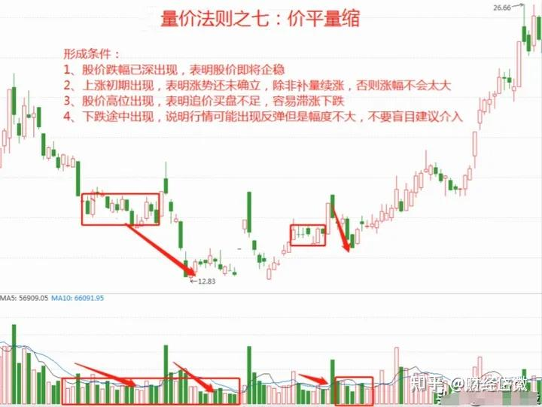
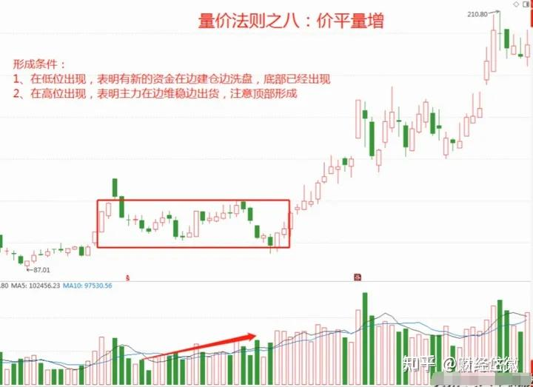

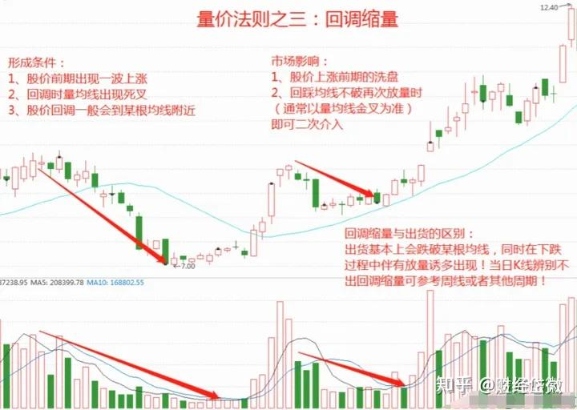
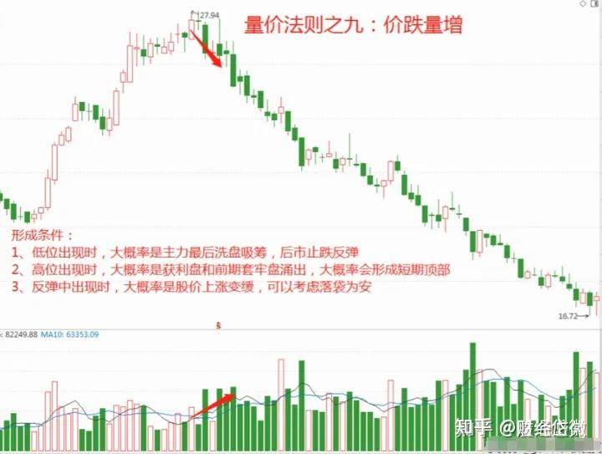
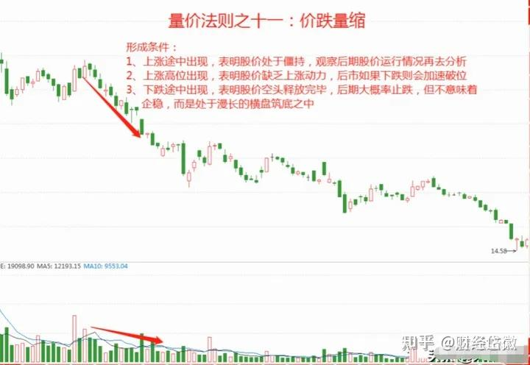

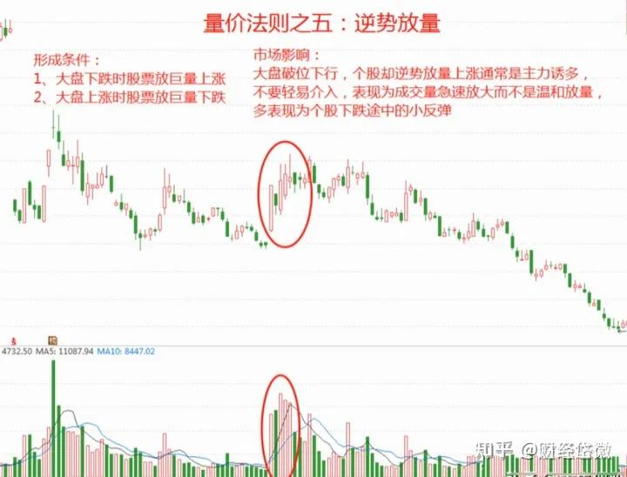
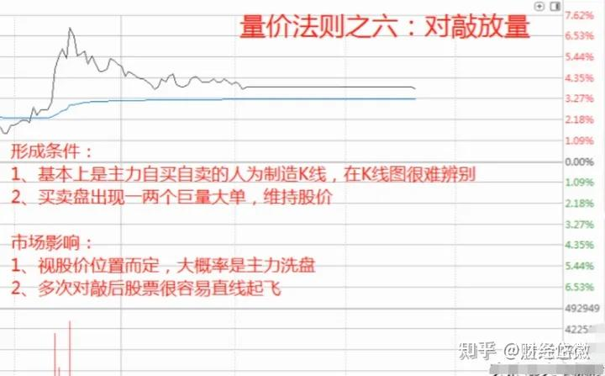
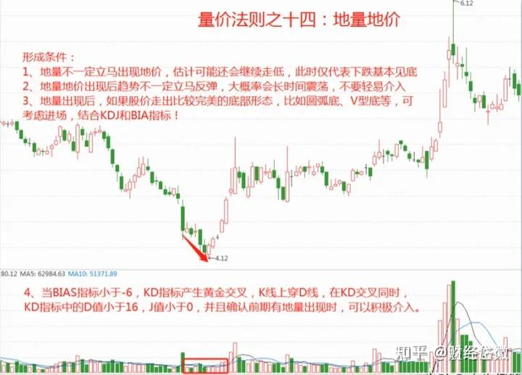
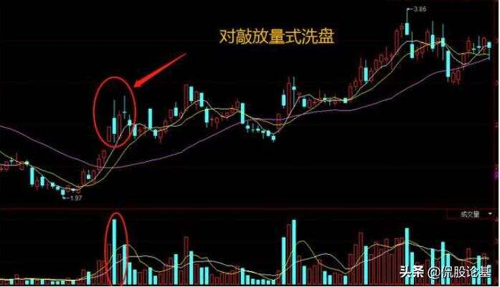

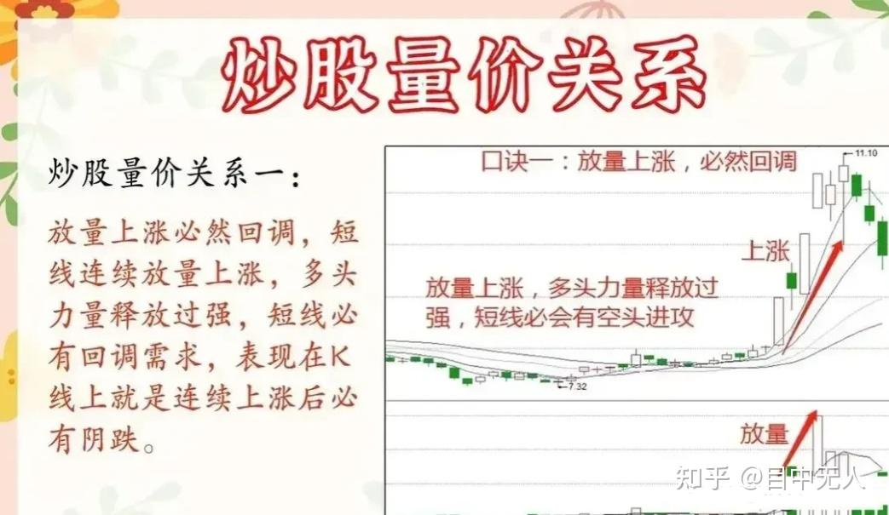
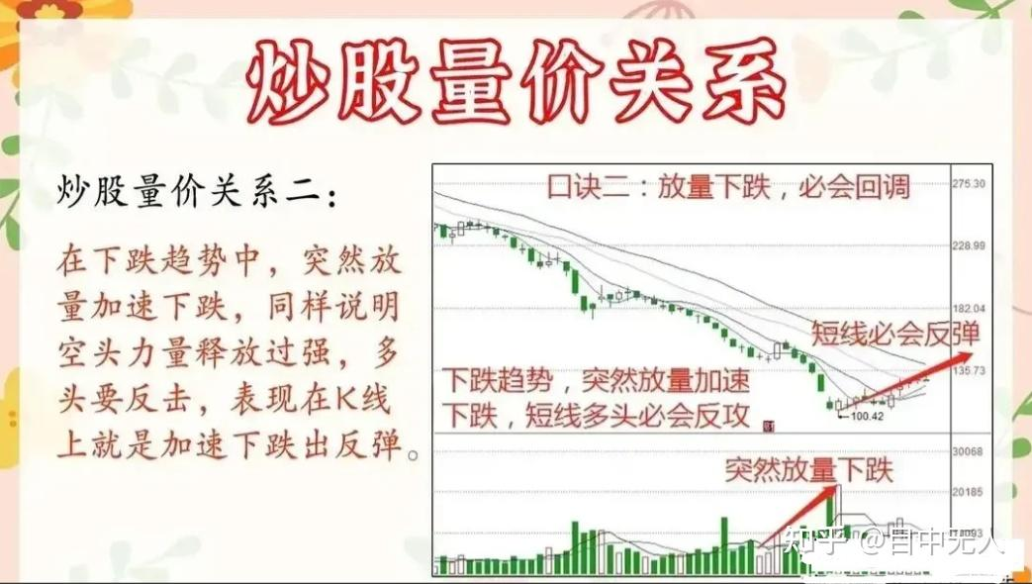
上涨趋势 | 下跌趋势
放量上涨->跌(1) | 放量下跌->涨(2)
缩量上涨->涨(3) | 缩量下跌->跌(4)
缩量微涨->没人关注 | 缩量微跌->没人卖
放量大跌->跌(5) | 放量大涨->复杂(分歧)
缩量大跌->复杂（洗盘\出货\消息） | 缩量大涨->涨
天量顶微跌->涨(6多日放量微跌) | 天量底微涨->跌(多日放量微涨)
天量顶下跌->跌(7) | 天量底大涨->涨
后量超前量(8)

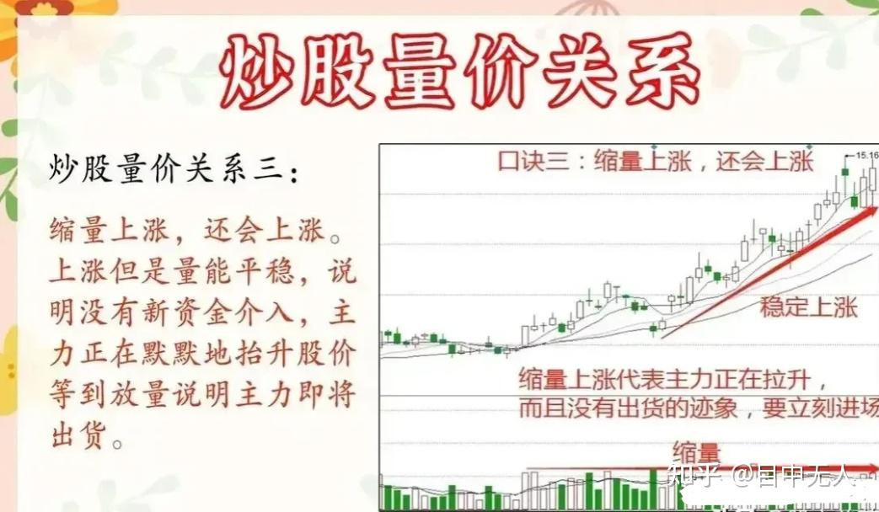
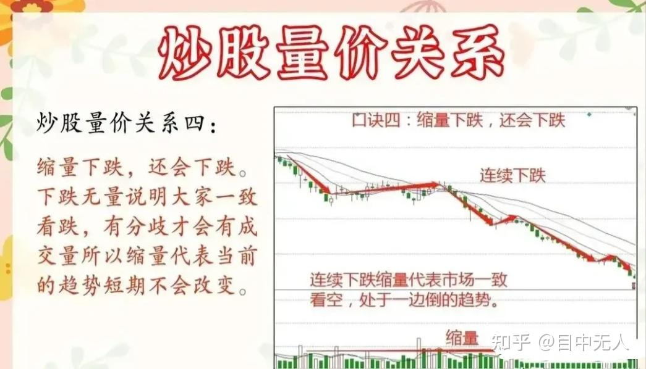

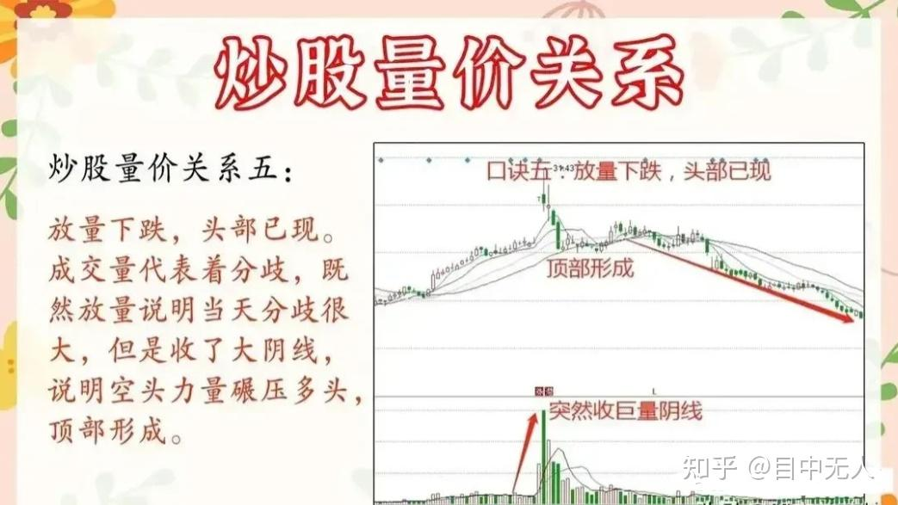

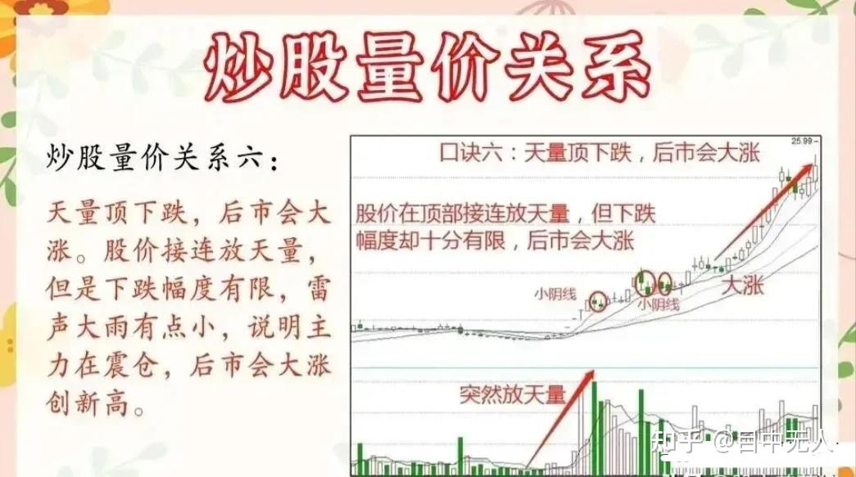

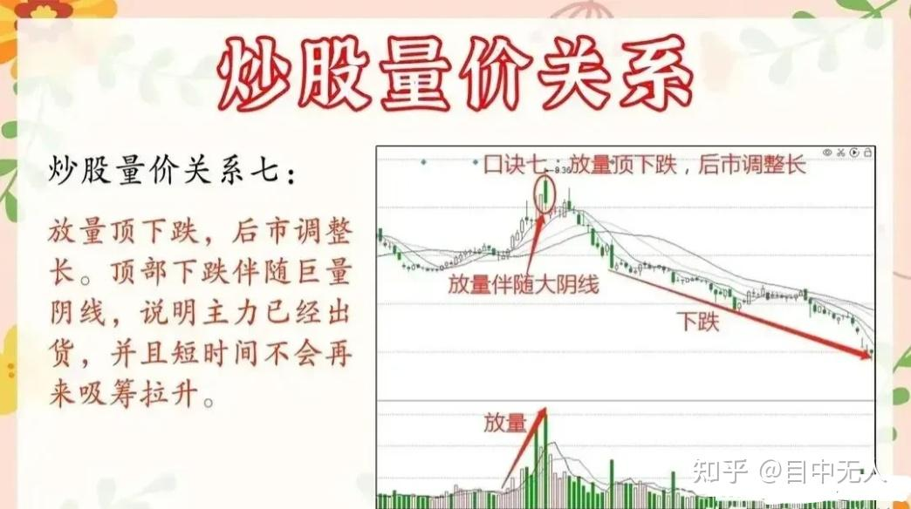
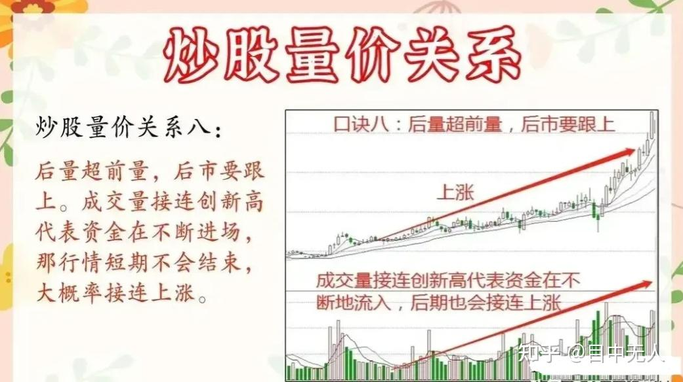

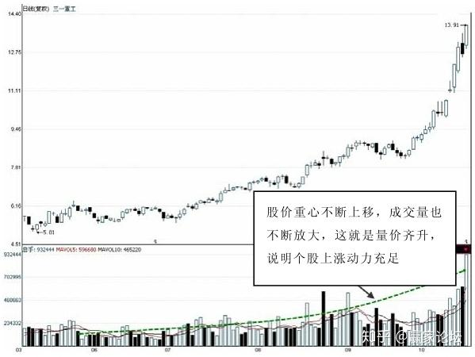
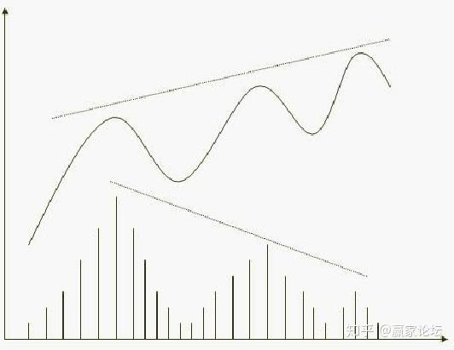
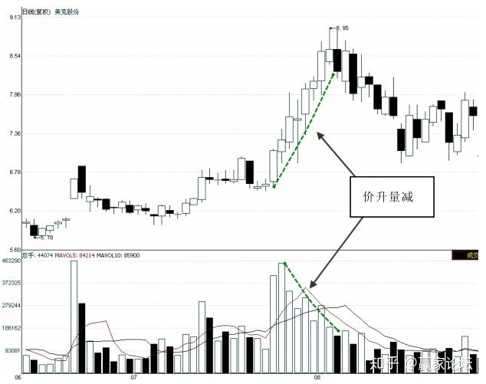
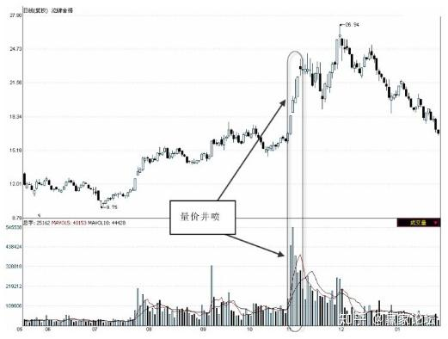
 | 上涨趋势
 | 量价齐升->涨
 | 量价背离->跌
 | 价升量减->跌
 | 量价井喷->跌(主力对倒）
 | 放量滞涨->跌
 | 高位放量破均线->跌

 | 上跌趋势
 | 二次探底缩量->涨
 | 放量下探->涨(恐慌)

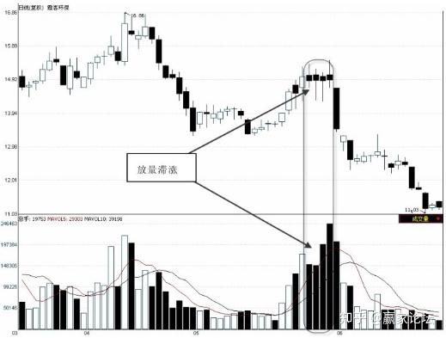
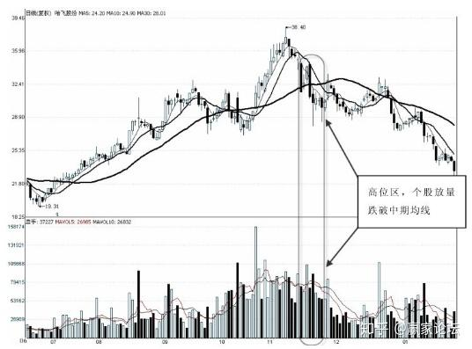
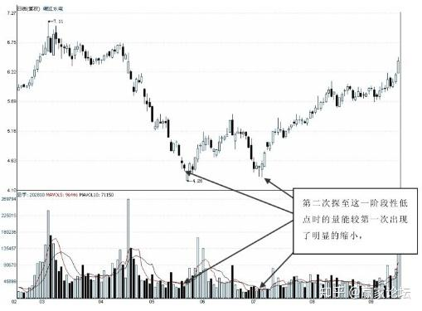
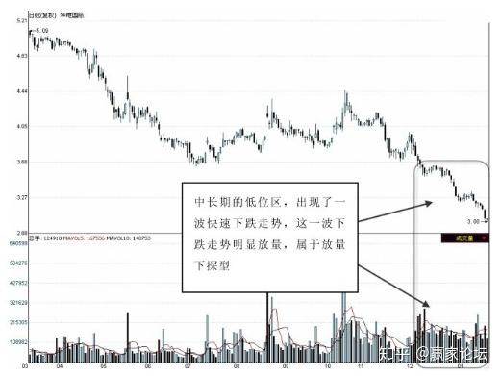
 | 在量价井喷形态中往往有涨停板出现，除了第一个具有突破意义的涨停板还有短线追涨价值外，随后短期高点的加速涨停板就不宜再追涨买入了，此时买入，风险远大于机会

